原因分析
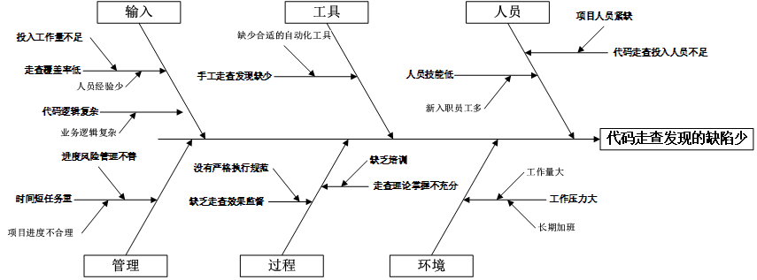

发现缺陷密度成效分析
成效分析

进行评估的主要度量项 | 代码走查发现缺陷密度（改进前与后）
数据点标识 | 改进前因果分析数据 | 改进后因果分析后数据
1 | 0.1714
2 | 0.1453
3 | 0.1588
4 | 0.2000
5 | 0.1333
6 | 0.1818
7 | 0.1875
8 | 0.1667
9 | 0.1667
10 | 0.1575
11 | 0.1457
12 | 0.1588
13 | 0.1677
14 | 0.1743
15 | 0.1512
16 |  | 0.2069
17 |  | 0.1786
18 |  | 0.2051
19 |  | 0.1852
20 |  | 0.2143
21 |  | 0.2000
22 |  | 0.2250
23 |  | 0.2300
24 |  | 0.1667
25 |  | 0.2000
26 |  | 0.1885
27 |  | 0.1964
28 |  | 0.1879
29 |  | 0.2011
30 |  | 0.2321 | 按比例的离散检验
统计检验改进的效果 |  |  | 单样品T检验
进行评估的主要度量项的数据类型 | 连续型 |  | 双样品T检验
使用的假设检验方法 | 双样品T检验
检验结果
代码走查缺陷发现率
Mann-Whitney Test and CI: Pre causal analysis Data, Post causal analysis Data
N Median
Pre causal analysis Data 7 75.00
Post causal analysis Data 7 90.00
Point estimate for ETA1-ETA2 is -17.00
95.9 Percent CI for ETA1-ETA2 is (-27.00,-6.00)
W = 31.5
Test of ETA1 = ETA2 vs ETA1 not = ETA2 is significant at 0.0088
The test is significant at 0.0087 (adjusted for ties)
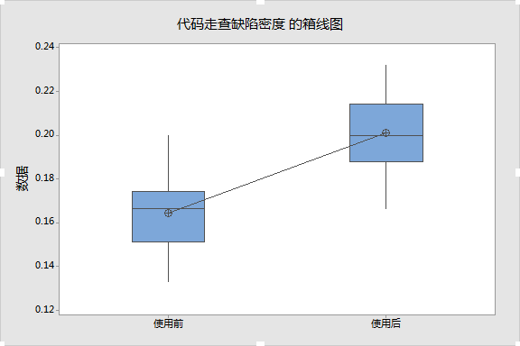

统计推理判断
双样本 T 检验和置信区间: 使用前, 使用后 使用前 与 使用后 的双样本 T N 均值 标准差 均值标准误 使用前 15 0.1644 0.0174 0.0045 使用后 15 0.2012 0.0187 0.0048 差值 = μ (使用前) - μ (使用后) 差值估计值: -0.03674 差值的 95% 置信区间: (-0.05027, -0.02321) 差值 = 0 (与 ≠) 的 T 检验: T 值 = -5.57 P 值 = 0.000 自由度 = 27 概率分析：通过分析代码走查发现缺陷率改进之前和改进之后的数据发现：改进前后均值呈增值趋势；P=0.000（小于0.05），说明有显著变化，改进效果明显，因此措施是有效的。

